Hoja1
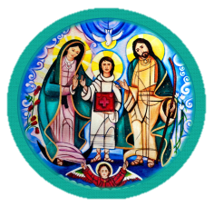
MOVIMIENTO FAMILIAR CRISTIANO
GRUPO DE ORACION CONSTANTE
 |  | DIOCESIS DE:_______________________________________________________

 | EQUIPO COORD:
 | NIVEL: | _________________________________________________________
 | EQUIPO No. | ________________________________________________________
 | PROMOTOR: | _________________________________________________________

 | EQUIPO ZONAL:
 |  |  |  |  |  |  | Fecha:_________________
NOMBRE | HORA | LUNES | MARTES | MIERCOLES | JUEVES | VIERNES | SABADO | DOMINGO
PD | 6:00:00
SDA I | 7:00:00
SDA II | 8:00:00
SDA III | 9:00:00
SDA IV | 10:00:00
SDA V | 11:00:00
SDA VI | 12:00:00
MaRe | 13:00 pm
BDD | 14:00 pm
JCD | 15:00 pm
Joven AI | 16:00 pm
Joven AII | 17:00 pm
Joven AIII | 18:00 pm
Joven AIV | 6:00:00
Joven AV | 7:00:00
Joven AVI | 8:00:00

